Input + Process
NO. | EXPLANATORY |  |  |  |  | FORMULA | VALUE | UNIT
A. | INPUT DATA PERENCANAAN
A.1. | Input nilai bahan struktur
 | Kuat tekan beton, |  |  |  |  | fc' = | 25 | MPa
 | Tegangan leleh baja untuk tulangan lentur, |  |  |  |  | fy = | 390 | MPa
 | Tegangan leleh baja untuk tulangan geser, |  |  |  |  | fy = | 390 | MPa
 | Modulus elastis baja, |  |  |  |  | Es = | 200000 | MPa

A.2. | Input nilai dimensi balok
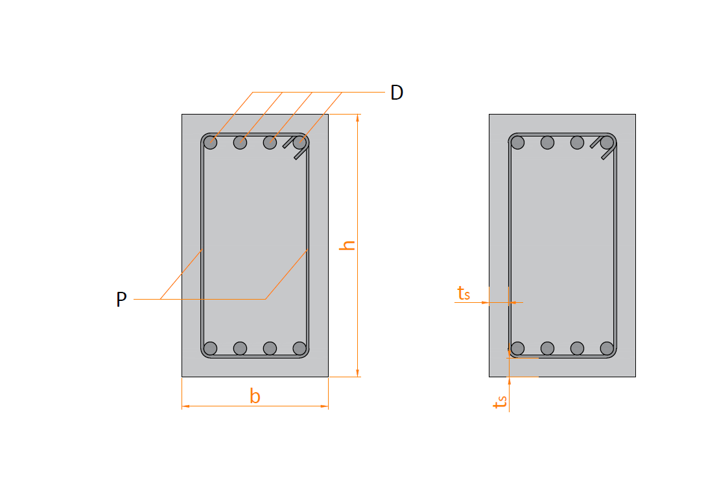

 | Lebar balok |  |  |  |  | b = | 300.00 | mm
 | Tinggi balok |  |  |  |  | h = | 500.00 | mm
 | Diameter tulangan (deform) yang digunakan, |  |  |  |  | D = | 19 | mm
 | Diameter sengkang (polos) yang digunakan, |  |  |  |  | D = | 13 | mm
 | Tebal bersih selimut beton, |  |  |  |  | ts = | 40.00 | mm

A.3. | Input nilai gaya reaksi akibat kombinasi beban terfaktor
 | Gaya tekan aksial ultimit, |  |  |  |  | Nu = | 2.65 | kN
 | Gaya geser ultimate, |  |  |  |  | Vu = | 44.62 | kN
 | Gaya torsi ultimit, |  |  |  |  | Tu = | 23.65 | kN.m
 | Gaya momen negatif ultimit, |  |  |  |  | Mu- = | 190.62 | kN.m
 | Gaya momen positif ultimit, |  |  |  |  | Mu+ = | 72.33 | kN.m

B. | PERENCANAAN TULANGAN LONGITUDINAL
 | Kuat tekan beton, |  |  |  |  | fc' = | 25.000 | MPa
 | Tegangan leleh baja (deform) untuk tulangan lentur, |  |  |  |  | fy = | 390.000 | MPa
 | Nilai modulus elastis baja, |  |  |  |  | Es = | 200000.000 | MPa
 | Tinggi efektif balok, |  |  |  |  | d = | 437.5 | mm

 | Faktor bentuk distribusi tegangan beton, |  |  |  |  | β1 = | 0.850
 | Rasio tulangan pada kondisi balance, |  |  |  |  | ρb = | 0.0281
 | Jarak tulangan terhadap sisi luar beton, |  |  |  |  | ds = | 62.50 | mm
 | Digunakan jumlah tulangan dalam satu baris, |  |  |  |  | ns = | 4 | bh
 | Rasio tegangan leleh baja dengan kuat tekan efektif beton, |  |  |  |  | m = | 18.353

B.1. | Penulangan balok untuk momen negatif
 | Rasio tulangan perlu, |  |  |  |  | ρ = | 0.0112
 | Kontrol nilai rasio tulangan perlu,
 |  | Syarat : | ρmin < | ρ | < ρmaks
 |  |  | 0,000 < | 0.0112 | < 0,000 | → | [ OK ]

 | Nilai rasio tulangan pakai, |  |  |  |  | ρ = | 0.0112

B.2. | Tulangan momen negatif
 | Luas tulangan yang diperlukan, |  |  |  |  | As' = | 1464.236 | mm2
 | Digunakan tulangan sebelum torsi, |  |  |  |  |  | 5 D19
 | Jumlah baris tulangan, |  |  |  |  | nb = n / ns = | 2
 |  | Syarat: | nb | ≤ 3 |  | → | [OK]

 | Baris | Jumlah | Jarak | Juml. Jarak
 | ke | ni | yi | ni * yi
 | 1 | 4.00 | 62.50 | 250.00
 | 2 | 1.16 | 106.50 | 124.00
 | 3 | 0.00 | 0.00 | 0.00
 | n = | 5.16 | Ʃ [ ni * yi ] = | 374.00
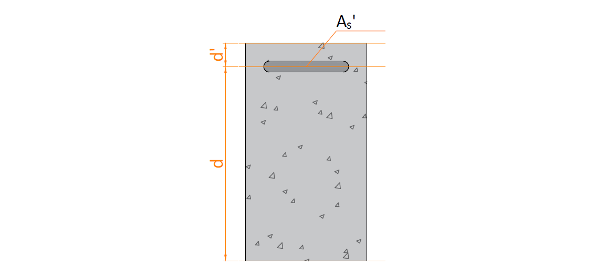

 | Tinggi efektif balok untuk tulangan tarik, |  |  |  |  | d = | 427.58 | mm
 | Tinggi efektif balok untuk tulangan tekan, |  |  |  |  | d' = | 72.42 | mm

B.3. | Penulangan balok untuk momen positif
 | Rasio tulangan perlu, |  |  |  |  | ρ = | 0.0039
 | Kontrol nilai rasio tulangan perlu,
 |  | Syarat : | ρmin < | ρ | < ρmaks
 |  |  | 0,000 < | 0.0039 | < 0,000 | → | [ OK ]

 | Nilai rasio tulangan pakai, |  |  |  |  | ρ = | 0.0039

B.4. | Tulangan momen positif
 | Luas tulangan yang diperlukan, |  |  |  |  | As = | 517.440 | mm2
 | Digunakan tulangan sebelum torsi, |  |  |  |  |  | 2 D19
 | Jumlah baris tulangan, |  |  |  |  | nb = n / ns = | 1
 |  | Syarat: | nb | ≤ 3 |  | → | [OK]

 | Baris | Jumlah | Jarak | Juml. Jarak
 | ke | ni | yi | ni * yi
 | 1 | 1.82 | 62.50 | 114.06
 | 2 | 0.00 | 0.00 | 0.00
 | 3 | 0.00 | 0.00 | 0.00
 | n = | 1.82 | Ʃ [ ni * yi ] = | 114.06
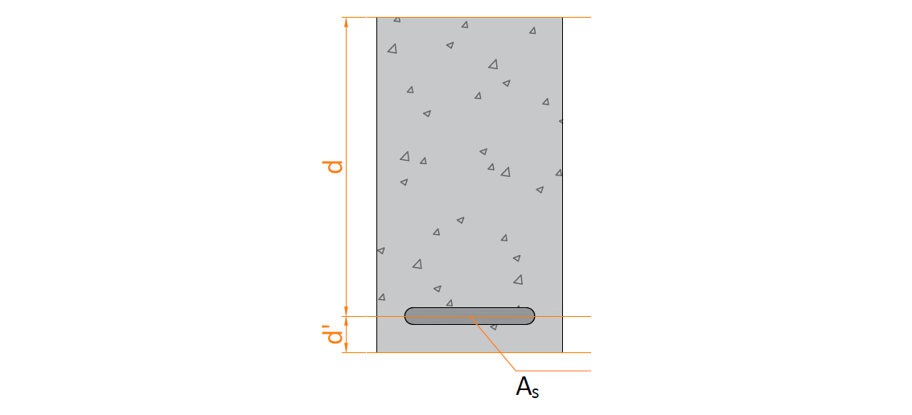

 | Tinggi efektif balok untuk tulangan tarik, |  |  |  |  | d = | 437.50 | mm
 | Tinggi efektif balok untuk tulangan tekan, |  |  |  |  | d' = | 62.50 | mm

B.5. | Kontrol kekuatan penampang balok terhadap momen bekerja
 | 1. Kondisi lentur negatif
 | Tulangan tarik, |  |  |  | 005 D19 | As' = | 1464.24 | mm2
 | Tulangan tekan, |  |  |  | 002 D19 | As = | 517.44 | mm2

 | Gaya dalam kondisi tarik pada tulangan tarik sudah leleh, |  |  |  |  | Ts = | 571.05 | kN

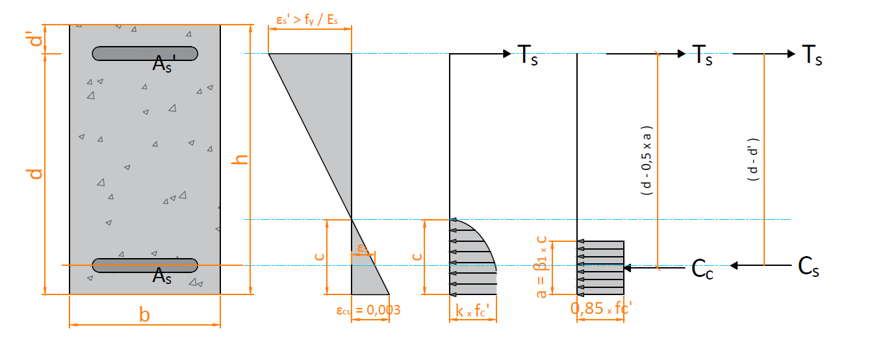

<
 | Pengecekan hasil perhitungan terhadap asumsi awal,
 |  | Syarat untuk tulangan tekan:
 |  |  | εs |  | εs-yield
 |  |  | 0.0007 | < | 0.0020 | → | AMAN (OK)
 |  | Syarat untuk tulangan tarik:
>
 |  |  | εs' |  | εs-yield
 |  |  | 0.0108 | > | 0.0020 | → | AMAN (OK)

 | Klasifikasi regangan tarik netto, |  |  |  |  | → | Tegangan Terkontrol

 | Faktor reduksi kekuatan gaya momen, |  |  |  |  | φ = | 0.90
 | Kapasitas momen terhadap T, |  |  |  |  | Mn = | 219.399 | kN
 | Syarat : |  | φ * Mn | ≥ | Mu-
 |  |  | 197.459 | > | 190.620 | → | AMAN (OK)

 | 2. Kondisi lentur positif
 | Tulangan tarik, |  |  |  | 2 D19 | As = | 517.44 | mm2
 | Tulangan tekan, |  |  |  | 5 D19 | As' = | 1464.24 | mm2

 | Gaya dalam kondisi tarik pada tulangan tarik sudah leleh, |  |  |  |  | Ts = | 201.801 | kN
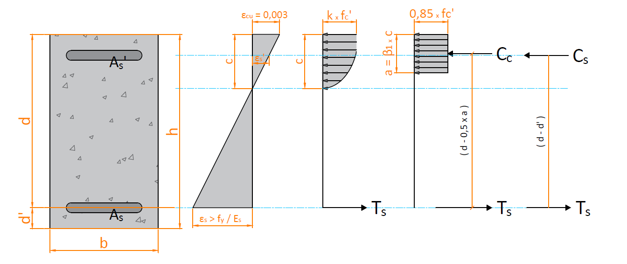

<
 | Kontrol hasil perhitungan terhadap asumsi regangan awal,
 |  | Syarat untuk tulangan tekan:
 |  |  | εs' |  | εs-yield
 |  |  | -0.0003 | < | 0.0020 | → | AMAN (OK)
 |  | Syarat untuk tulangan tarik:
>
 |  |  | εs |  | εs-yield
 |  |  | 0.0204 | > | 0.0020 | → | AMAN (OK)

 | Klasifikasi regangan tarik netto, |  |  |  |  | → | Tegangan Terkontrol

 | Faktor reduksi kekuatan gaya momen, |  |  |  |  | φ = | 0.90
 | Kapasitas momen terhadap T, |  |  |  |  | Mn = | 87.420 | kN
 |  | Syarat : | φ * Mn | ≥ | Mu+
 |  |  | 78.678 | > | 72.330 | → | AMAN (OK)

C. | PERENCANAAN TULANGAN GESER
C.1. | Nilai tahanan geser beton
 | Kondisi gaya aksial yang terjadi, |  |  |  |  |  | TEKAN
 | Faktor reduksi kekuatan geser, |  |  |  |  | φ = | 0.75
 | Tinggi efektif penampang beton untuk geser, |  |  |  |  | d = | 447.00 | mm
 | Tegangan leleh tulangan geser, |  |  |  |  | fy = | 390 | MPa

 | Gaya geser ultimit rencana, |  |  |  |  | Vu = | 44.620 | kN
 | Kuat geser beton, |  |  |  |  | Vc = | 111.750 | kN
 | Tahanan geser beton, |  |  |  |  | φ * Vc = | 83.813 | kN
 | Gaya geser minimum tulangan yang dibutuhkan, |  |  |  |  | Vs-min = | 41.906 | kN

C.2. | Kondisi penulangan geser

 | Syarat Kond. 1 |  | Vu ≤ 0,5 * φ * Vc
 |  |  | 44.620 | > | 41.906
 | Syarat Kond. 2 |  | 0,5 * φ * Vc ≤ Vu ≤ φ * Vc
 |  |  | 41.906 | < | 44.620 | < | 83.813
 | Syarat Kond. 3 |  | φ * Vc ≤ Vu ≤ φ * ( Vc + Vs-min)
 |  |  | 83.813 | > | 44.620 | < | 115.242
 | Syarat Kond. 4 |  | φ * ( Vc + Vs-min) ≤ Vu ≤ φ*(Vc + 1/3*√fc'*b*d)
 |  |  | 115.242 | > | 44.620 | < | 251.438
 | Syarat Kond. 5 |  | φ*(Vc + 1/3*√fc'*b*d) ≤ Vu ≤ φ*(Vc + 2/3*√fc'*b*d)
 |  |  | 251.438 | > | 44.620 | < | 419.063
 | Syarat Kond. 6 |  | Vu ≥ φ*(Vc + 2/3*√fc'*b*d)
 |  |  | 44.620 | < | 419.063

 | Kesimpulan untuk kondisi tulangan geser,
 | Kondisi | Keterangan | Gaya Geser Tulangan | Jarak sengkang
 |  |  |  | Smaks-1 | Smaks-2
 | 1 |  | TDK PERLU
 | 2 | TERPENUHI | Vs-min | < d/2 | < 600
 | 3 |  | Vs-min | < d/2 | < 600
 | 4 |  | φ*Vs = Vu - φ*Vc | < d/2 | < 600
 | 5 |  | φ*Vs = Vu - φ*Vc | < d/4 | < 300
 | 6 |  | Ubah dimensi penampang

C.3. | Penulangan geser
 | Tahanan geser sengkang, |  |  |  |  | φ * Vs = | 31.430 | kN
 | Kuat geser sengkang, |  |  |  |  | Vs = | 41.906 | kN
 | Digunakan sengkang berpenampang : |  |  |  |  |  | 2 D13
 | Luas tulangan geser sengkang, |  |  |  |  | Av = | 265.46 | mm2
 | Jarak sengkang yang diperlukan : |  |  |  |  | s = | 1104.33 | mm
 | Digunakan sengkang sebelum torsi, |  |  |  |  |  | 2 D13 - 1104

D. | PERENCANAAN TULANGAN TORSI
 | Gaya torsi ultimit rencana, |  |  |  |  | Tu = | 23.650 | kN.m
 | Faktor reduksi kekuatan torsi, |  |  |  |  | φ = | 0.75
 | Gaya torsi nominal rencana, |  |  |  |  | Tn = Tu / φ = | 31.53 | kN.m
 | Tegangan leleh tulangan torsi, |  |  |  |  | fy = | 390 | MPa

 | Jarak sengkang tulangan transversal, |  |  |  |  | s1 = | 1104 | mm
 |  |  |  |  |  | s2 = | 300 | mm

 | Torsi terkecil yang terdeteksi (threshold)
 |  |  |  |  |  | Tu < Tu-max = | 4.418 | kN.m
 |  |  |  |  | → | Torsi tidak boleh diabaikan
 | Syarat dimensi penampang
 | (( Vu / (b * d) )2 + ( Tu * Ph / ( 1,7 * Aoh2 ))2 )0,5 ≤ φ * ( Vc / ( b * d ) + 2/3 * √ fc' )
 |  |  | 0.333 | ≤ | 3.125
 |  |  |  |  | → | Tdk perlu ganti dimensi
 | Luas tulangan torsi tranversal pakai, |  |  |  |  | At / s = | 0.56 | mm2/mm
 |  |  |  | syarat : | At/s | > | At/s maks
 |  |  |  |  | 0.5645 | > | 0.1346

 | Luas tulangan torsi longitudinal pakai, |  |  |  |  | Al = | 693.25 | mm2

E. | REKAP TULANGAN TRANSVERSAL & LONGITUDINAL
E.1. | Rekapitulasi tulangan transversal untuk tepi
 | Kombinasi tulangan transversal, |  |  |  |  | Avt / s = | 1.369 | mm2 / mm
 | Digunakan sengkang berpenampang : |  |  |  |  |  | 2 D13
 | Jarak sengkang yang harus digunakan, |  |  |  |  | s = | 150 | mm
 | Digunakan tulangan transversal, |  |  |  |  |  | 2 D13 - 150

E.2. | Rekapitulasi tulangan longitudinal untuk tepi
 | Diameter tulangan pakai utama, |  |  |  |  | D = | 19 | mm
 | Luas tulangan pakai utama per satu bar, |  |  |  |  | As = | 283.53 | mm2
 | Diameter tulangan pakai untuk badan, |  |  |  |  | D = | 13 | mm
 | Jumlah tulangan pakai untuk badan, |  |  |  |  | n = | 2
 | Luas tulangan pakai untuk badan, |  |  |  |  | As-badan = | 265.46 | mm2

 | Luas tulangan torsi perlu, |  |  |  |  | Al = | 693.25 | mm2
 | Jumlah tulangan torsi perlu untuk tulangan utama, |  |  |  |  | nl = | 1.51 | bar
 | Jumlah tulangan momen, |  |  |  |  | nm = | 6.99 | bar
 | Jumlah tulangan perlu total, |  |  |  |  | ntotal = nl + nm = | 8.50 | bar

 | Tulangan untuk momen negatif |  |  |  |  |  | 6 D19
 | Tulangan untuk momen positif |  |  |  |  |  | 3 D19

